المؤشرات الكلية

سوق العراق للاوراق المالية
جلسة الخميس 2026/6/11 |  |  |  | تقرير أسعار الأسهم المتداولة لسوق العراق للأوراق المالية
الجلسة (101)
الاسهم المتداولة المدرجة و OTC |  |  | 436,781,177 |  |  | قيمة الأسهم المتداولة المدرجة و OTC |  | 727,158,452 |  |  | صفقات الشركات المدرجة وOTC | 978
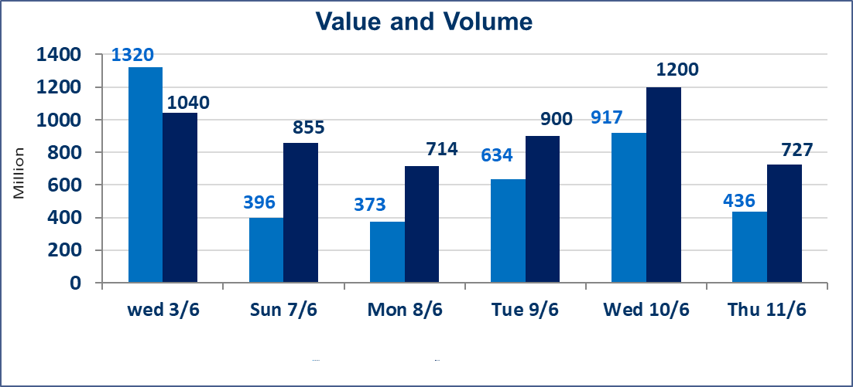
المؤشر60 ISX اليوم | 954.14 |  | نقطة |  |  | المؤشر15 ISX اليوم | 1230.11 | نقطة
المؤشر 60 ISX السابق | 946.97 |  | نقطة |  |  | المؤشر 15 ISX السابق | 1226.27 | نقطة
نسبة التغير | 0.76 |  | % |  |  | نسبة التغير | 0.31 | %
عدد النقاط | 7.17 |  | نقطة |  |  | عدد النقاط | 3.84 | نقطة

الشركات المدرجة | 103 | OTC | 14 | 117 |  | الشركات غير المتداولة المدرجة | 40 | OTC | 13 | 53
الشركات المتداولة | 43 | OTC | 1 | 44 |  | الشركات المرتفعة |  |  | 18
شركات الهيئة العامة |  |  |  | 9 |  | الشركات المنخفضة |  |  | 6
الموقوفة بقرار من هيأة الأوراق المالية |  |  |  | 11
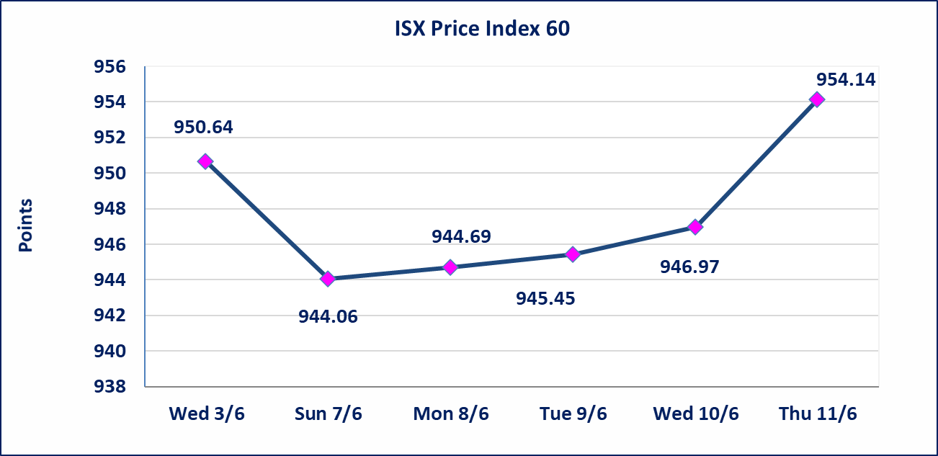
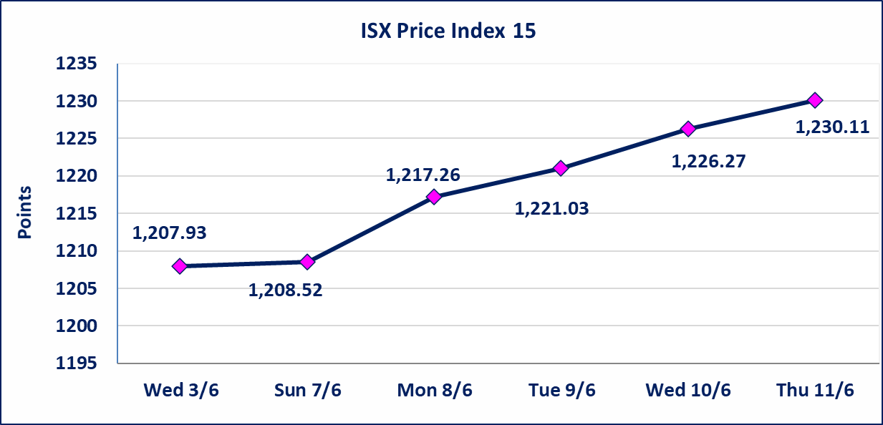

اليم الازرق للتجارة العامة(SYAM) | تم البدء بعمليات ايداع شهادات اسهم المساهمين لشركة اليم الازرق للتجارة العامة إعتباراً من جلسة الاربعاء 2026/6/3 وسيتم اطلاق التداول إعتباراً من جلسة الاربعاء 2026/6/24 بعد ايداع 5% من رأس المال او بعد مرور (21) يوم من تاريخ بدء الايداع في منصة الشركات غير المدرجة ISX-OTC.
المصير للتامين(NMAS) | تم البدء بعمليات ايداع شهادات اسهم المساهمين لشركة المصير للتامين إعتباراً من جلسة الثلاثاء 2026/6/2 وسيتم اطلاق التداول إعتباراً من جلسة الثلاثاء 2026/6/23 بعد ايداع 5% من رأس المال او بعد مرور (21) يوم من تاريخ بدء الايداع في منصة الشركات غير المدرجة ISX-OTC.
دار الثقة للتامين(NDAR) | تم البدء بعمليات ايداع شهادات اسهم المساهمين لشركة دار الثقة للتامين إعتباراً من جلسة الثلاثاء 2026/6/2 وسيتم اطلاق التداول إعتباراً من جلسة الثلاثاء 2026/6/23 بعد ايداع 5% من رأس المال او بعد مرور (21) يوم من تاريخ بدء الايداع في منصة الشركات غير المدرجة ISX-OTC.
زين للتامين(NZAI) | تم البدء بعمليات ايداع شهادات اسهم المساهمين لشركة زين للتامين إعتباراً من جلسة الثلاثاء 2026/6/2 وسيتم اطلاق التداول إعتباراً من جلسة الثلاثاء 2026/6/23 بعد ايداع 5% من رأس المال او بعد مرور (21) يوم من تاريخ بدء الايداع في منصة الشركات غير المدرجة ISX-OTC.
الوطنية للصناعات الغذائية (INFF) | تم البدء بعمليات ايداع شهادات اسهم المساهمين لشركة الوطنية للصناعات الغذائية إعتباراً من جلسة الاحد 2026/5/24 وسيتم اطلاق التداول إعتباراً من جلسة الاحد 2026/6/14 بعد ايداع 5% من رأس المال او بعد مرور (21) يوم من تاريخ بدء الايداع في منصة الشركات غير المدرجة ISX-OTC.
الحد الأعلى والادنى للتغير في السعر | نسبة التغير الحدود الدنيا للحركة السعرية للاسهم من (5% الى 10%) والحدود العليا من(10% الى 25%)في كافة المنصات ماعدا منصة OTC.
Web site : www.isx-iq.net E-mail : info-isx@isx-iq.net |  |  |  |  | 07834000034 - 07711211522 : ص . ب :3607 العلوية الهاتف |  |  |  |  |  | بغداد /الكرادة/ قرب المسرح الوطني /مجاور مصرف الخليج التجاري

نسبة التغير
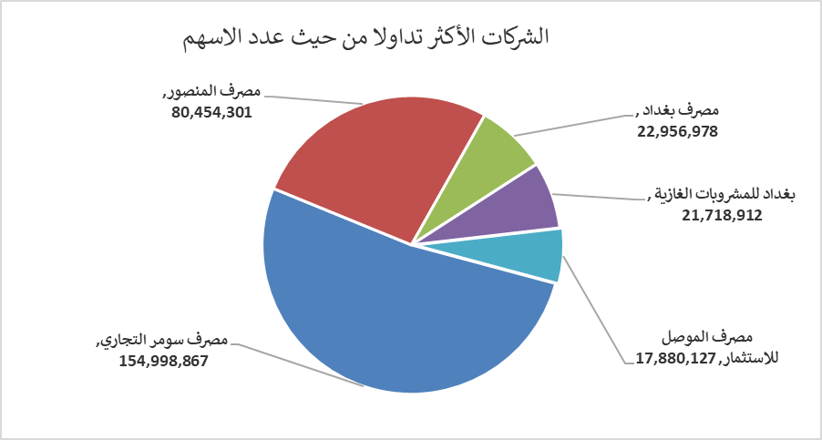
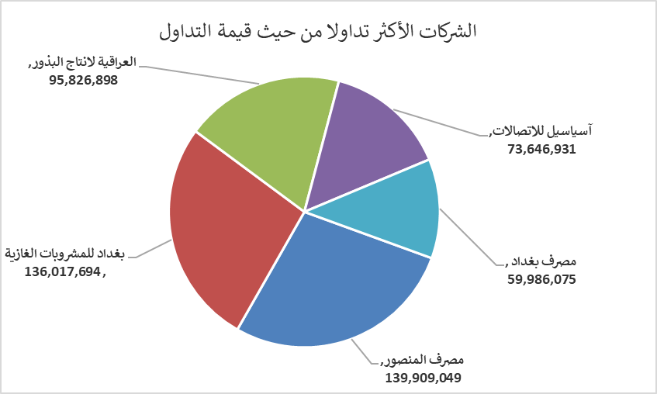
الشركات الأكثر ارتفاعاً وانخفاضاً

نسبة التغير لاسعار الاغلاق الاكثر ارتفاعاً |  |  |  | نسبة التغير لاسعار الاغلاق الاكثر انخفاضاً
اسم الشركة | اغلاق | التغير(%) | الاسهم المتداولة | اسم الشركة | اغلاق | التغير (%) | الاسهم المتداولة
الصناعات الالكترونية | 1.600 | 15.11 | 3,443,626 | فندق بغداد | 13.050 | -10.00 | 1,162,760
الحمراء للتامين | 5.350 | 8.08 | 5,303 | بابل للانتاج الحيواني | 9.700 | -3.00 | 16,961
مصرف الطيف الاسلامي | 0.750 | 5.63 | 565,397 | مصرف الخليج التجاري | 0.350 | -2.78 | 16,504,700
مصرف سومر التجاري | 0.200 | 5.26 | 154,998,867 | الموصل لمدن الالعاب | 7.000 | -2.78 | 10,000
البادية للنقل العام | 1.400 | 5.26 | 310,264 | العراقية لانتاج البذور | 6.750 | -1.32 | 14,296,228

الشركات الاكثر نشاطا حسب الاسهم المتداولة (حجم التداول) |  |  |  | الشركات الاكثر نشاطا حسب القيمة المتداولة
اسم الشركة | اغلاق | التغير(%) | الاسهم المتداولة | اسم الشركة | اغلاق | التغير (%) | القيمة المتداولة
مصرف سومر التجاري | 0.200 | 5.26 | 154,998,867 | مصرف المنصور | 1.730 | 0.00 | 139,909,049
مصرف المنصور | 1.730 | 0.00 | 80,454,301 | بغداد للمشروبات الغازية | 6.330 | 2.76 | 136,017,694
مصرف بغداد | 2.610 | 0.38 | 22,956,978 | العراقية لانتاج البذور | 6.750 | -1.32 | 95,826,898
بغداد للمشروبات الغازية | 6.330 | 2.76 | 21,718,912 | آسياسيل للاتصالات | 16.400 | 0.31 | 73,646,931
مصرف الموصل للاستثمار | 0.130 | 0.00 | 17,880,127 | مصرف بغداد | 2.610 | 0.38 | 59,986,075

